2017-2018
Num | Semaine | Cycle |  | Compétences | Connaissances | Savoirs | TP | Supports | Cours | TD | Evaluation | Colles | TIPE | Divers
0 | 04/09/17 au 10/09/17 | Cycle 1 : Modéliser le comportement linéaire et non linéaire des systèmes. | Comment améliorer la fiabilité d'un modèle dans le but de minimiser les écarts modèle-réel ? | Mod 2 : Proposer un modèle de connaissance et de comportement Mod 3 : Valider un modèle | Mod2.C1, Mod2.C8, Mod3.C1 | Mod2.C1.SF4, Mod2.C1.SF5, Mod2.C1.SF6, Mod2.C8.SF1, Mod3.C1.SF1 | Analyser et modéliser les effets des non linéarités sur la réponse temporelle des systèmes. Non linéarité géomtrique, saturation, seuil, frottement, jeux. | 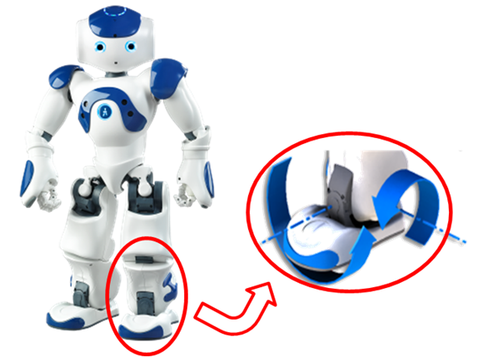 Maxpid, Comax, Cheville (s), Cordeuse, ControlX, Ericc | Modélisation des SLCI. Révisions. | Exercices d'application de sup | CONCOURS 2018 >> SUJETS 2016, 2014… |  |  | Devoirs : exo de révision ordre 1.
1 | 11/09/17 au 17/09/17 |  |  |  |  |  |  |  | Modélisations des SLCI. Analyse fréquentielle. Révisions. Modélisation des systèmes multiphysiques. | Analyse fréquentielle. Exercices d'application. TD BTP. |  |  |  | Exo d'analyse temporelle à préparer.
2 | 18/09/17 au 24/09/17 |  |  |  |  |  | Présentation + Synthèse en 2h ! Rapide… |  | Analyse des non linéarités et de leurs effets. | Exercices d'analyse fréquentielle. Cisaille volante ? | DM 1. Cisaille volante. SLCI |  |  | Exercice d'application. Analyse fréquentielle à préparer : tracer un diagramme de Bode. Identifier la réponse fréquentielle.
3 | 25/09/17 au 01/10/17 | Cycle 2 : Prévoir les performances des systèmes asservis. | Comment prévoir le comportement des systèmes dans le but de minimiser les écarts entre le besoin de l'utilisateur et le réel ? | Mod 3 : Valider un modèle Res 2 : Procéder à la mise en oeuvre d’une démarche de résolution analytique | Mod3.C2, Res2.C4, Res2.C5, Res2.C6, Res2.C7, Res2.C10, Res2.C11 | Mod3.C2.SF1, , Res2.C5.SF1, Res2.C6.SF1, Res2.C7.SF1, Res2.C10.SF1, Res2.C11.SF1 | Réaliser une identification temporelle et analyser l'influence d'un correcteur proportionnel. |  | Stabilité |  | DS 1 SLCI
4 | 02/10/17 au 08/10/17 |  |  |  |  |  | Réaliser une identification fréquentielle et déterminer les limites de stabilité. | Cheville, Maxpid ?, Nacelle, Control X ? | Rapidité |  |  |  |  | DS MP VENDREDI +DS INFO
5 | 09/10/17 au 15/10/17 |  |  |  |  |  | Synthèse ? |  | Précision |  | DM 2 SLCI
6 | 16/10/17 au 22/10/17 | Cycle 3 : Concevoir la partie commande des systèmes asservis afin de valider leurs performances. | Quelle commande d'un système choisir dans le but de satisfaire les exigences du client ? | Rés 1 : Proposer une démarche de résolution Concevoir | Res1.C4, Con.C2 | Res1.C4.SF1, Con.C2.SF1 | TP Matlab ? |  | Réglage d'un correcteur proportionnel |  | DS2 SLCI
 | 23/10/17 au 29/10/17 | Vacances d'Automne |  | Vacances d'Automne
 | 30/10/17 au 05/11/17
7 | 06/11/17 au 12/11/17 | Cycle 3 : Concevoir la partie commande des systèmes asservis afin de valider leurs performances. |  | Rés 1 : Proposer une démarche de résolution Concevoir | Res1.C4, Con.C2 | Res1.C4.SF1, Con.C2.SF1 | Concevoir un correcteur dans le but de corriger les performances d'un système. | Concours : concevoir le correcteur du ** Drone. 3h de CPT. 1h d'implantation du correcteur. | Réglage d'un correcteur PI |  |  |  |  | Samedi 11/11/2017 DS MP VENDREDI
8 | 13/11/17 au 19/11/17 |  |  |  |  |  |  |  | Réglage d'un correcteur à avande de phase. |  | DM3 SLCI
9 | 20/11/17 au 26/11/17 | Cycle 4 : Modéliser le comportement dynamique des systèmes mécaniques dans le but d'établir une loi de comportement ou de déterminer des actions mécaniques. | Quel actionneur d'un système choisir dans le but de satisfaire les exigences du client ? Comment déterminer les efforts dans un système afin de le dimensionner ? | Mod 2 : Proposer un modèle de connaissance et de comportement Res 1 : Proposer une démarche de résolution | Mod2.C13, Mod2.C14, Mod2.C15, Mod2.C16, Mod2.C17, Res1.C1, Res1.C2 | , , , , Mod2.C17.SF1, Res1.C1.SF1, Res1.C2.SF1 | Evaluation de TP ? Puissance en quasi statique ? |  | Centre d'inertie, matrice d'inertie |  | DS 3 SLCI
10 | 27/11/17 au 03/12/17 |  |  |  |  |  | Evaluation de TP ? Puissance en quasi statique ? |  | Torseur cinétique, torseur dynamique
11 | 04/12/17 au 10/12/17 |  |  |  |  |  | TP SW : déterminer la puissance à fournir par le moteur. Analyser l'effet de la position de la masse mobile / la valeur de la masse en charge. | Barrière Sympact ? Control X? | PFD | Applications directes : bielle manivelle, piston axiaux | DM 4 Dyn |  |  | DS INFO
12 | 11/12/17 au 17/12/17 | Cycle 5 : Modéliser le comportement énergétique des systèmes dans le but d'établir une loi de comportement. | Quel actionneur d'un système choisir dans le but de satisfaire les exigences du client ? | Res 1 : Proposer une démarche de résolution Mod 1 : Identifier et caractériser les grandeurs physiques Mod 2 : Proposer un modèle de connaissance et de comportement | Mod2.C18, Res1.C1, Res1.C3, Mod1.C4, Mod1.C5, Mod1.C6, , | Mod2.C18.SF1, Res1.C1.SF1, Res1.C3.SF1, Mod1.C4.SF1, Mod1.C5.SF1, Mod1.C6.SF1, Mod1.C5.SF2, Mod1.C5.SF3 | TP Cheville ? |  | Energie cinétique | Applications directes : réducteur simple et train épi
13 | 18/12/17 au 24/12/17 |  |  |  |  |  | TP Cheville ? |  | TEC | Applications directes : bielle manivelle, piston axiaux | DS 4 Dyn
 | 25/12/17 au 31/12/17 | Vacances de Noël
 | 01/01/18 au 07/01/18
14 | 08/01/18 au 14/01/18 | Cycle 6 : Démarches de résolution pour résoudre les problèmes dynamiques ou énergétique. | Comment optimiser les méthodes de résolution pour déterminer les actions mécaniques transmises par un système ? | Res1 Proposer une démarche de résolution. Res2 Procéder à la mise en oeuvre d’une démarche de résolution analytique. | Res1.C3, Res2.C22, Res2.C23, Res2.C24, Res2.C25 | Res1.C3.SF1, Res2.C22.SF1, Res2.C22.SF2, , Res2.C25.SF1 | TP Dynamique |  | Méthodo PFD |  |  |  |  | CONCOURS BLANC MP
15 | 15/01/18 au 21/01/18 |  |  |  |  |  |  |  | Méthodo TEC |  | DM5 Dyn
16 | 22/01/18 au 28/01/18 |  |  |  |  |  |  |  | Méthodo |  | DS5 Dyn
17 | 29/01/18 au 04/02/18 | Cycle 7 : Modélisation des chaînes de solide dans le but de déterminer les contraintes géométriques dans un mécanisme. | Comment optimiser la conception des systèmes mécaniques dans le but de garantir leur fonctionnement ? | Mod2 Proposer un modèle de connaissance et de comportement Res2 Procéder à la mise en oeuvre d’une démarche de résolution analytique | Mod2.C34, Mod2.C35, Mod2.C36, | Mod2.C34.SF1, , , Res2.C15.SF3 | TP Chaine de solide SW ? |  | Théorie des mécanismes et liaisons équivalentes |  |  |  |  | DS INFO
18 | 05/02/18 au 11/02/18 |  |  |  |  |  | TP hyperstatisme |  | Théorie des mécanismes et liaisons équivalentes |  | DM 6 Leq ? |  |  | DS MP VENDREDI
 | 12/02/18 au 18/02/18 | Vacances d'Hiver
 | 19/02/18 au 25/02/18
19 | 26/02/18 au 04/03/18 | Cycle 8 : Analyse de la chaine d'information d'un système. | Comment intégrer la commande numérique des systèmes dans le but de diminuer les écarts entre le modèle et le réel ? | Exp2 Proposer et justifier un protocole expérimental Exp3 Mettre en oeuvre un protocole expérimental | Exp2.C3, Exp2.C4, Exp2.C5, Exp2.C6, Exp3.C7, Exp3.C8, Exp3.C2, Exp3.C3 | Exp2.C3.SF1, , , Exp2.C6.SF1, Exp3.C7.SF1, Exp3.C7.SF2, Exp3.C2.SF1, Exp3.C3.SF1 | TP numérique ? |  | Systèmes numériques
20 | 05/03/18 au 11/03/18 |  |  |  |  |  |  |  | Systèmes à événements discrets |  | DS 6 Leq + SED
21 | 12/03/18 au 18/03/18 |  |  |  |  |  | TP Matlab ? |  | Systèmes à événements discrets |  |  |  |  | EDUSPOT DU 14 1U 16 MARS DS INFO
22 | 19/03/18 au 25/03/18 | Cycle 9 : Modélisation multiphysique et simulation des systèmes complexes. | Mini projet de modélisation.
23 | 26/03/18 au 01/04/18 |  |  |  |  |  |  |  |  |  |  |  |  | DS MP VENDREDI
24 | 02/04/18 au 08/04/18 |  |  |  |  |  |  |  |  |  |  |  |  | 02/04/2018 : Lundi de Pâcques
 | 09/04/18 au 15/04/18 | Vacances de Printemps
 | 16/04/18 au 22/04/18
 | 23/04/18 au 29/04/18
 | 30/04/18 au 06/05/18 |  |  |  |  |  |  |  |  |  |  |  |  | Mardi 01/05/2018
 | 07/05/18 au 13/05/18 |  |  |  |  |  |  |  |  |  |  |  |  | Mardi 08/05/2018 Jeudi 10/05/2018
 | 14/05/18 au 20/05/18
 | 21/05/18 au 27/05/18 |  |  |  |  |  |  |  |  |  |  |  |  | Lundi 21/05/2018 Pentecôte
 | 28/05/18 au 03/06/18
 | 04/06/18 au 10/06/18
 | 11/06/18 au 17/06/18
 | 18/06/18 au 24/06/18
 | 25/06/18 au 01/07/18
 | 02/07/18 au 08/07/18

Liste Systèmes
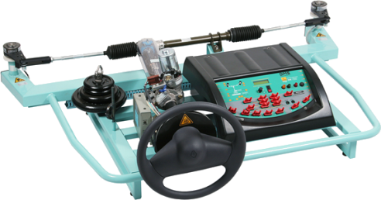
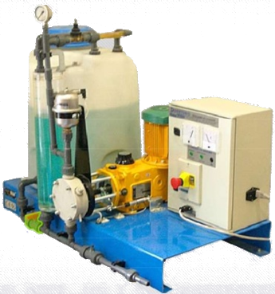
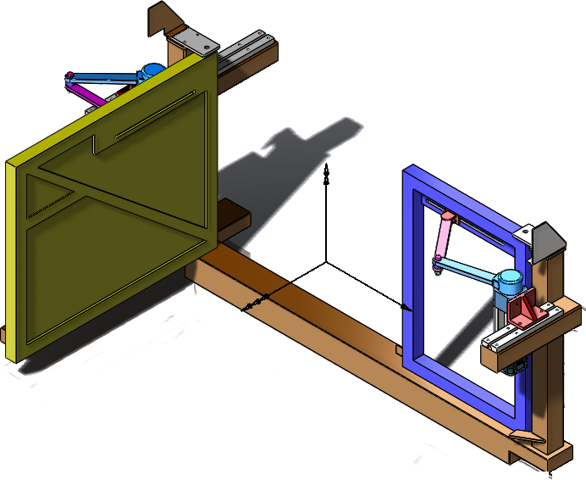
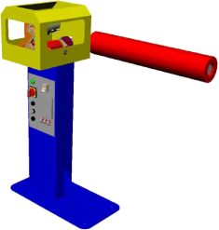
Cordeuse
Maxpid
Cheville
Plateforme 6 axes
Nacelle
Comax
Barrière Sympact
Pilote de bateau ?
Toit de 206 cc.
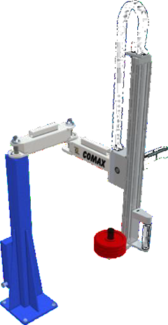
D2C
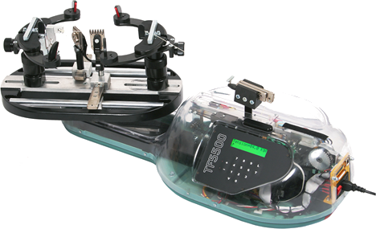
Axenum

